시트1
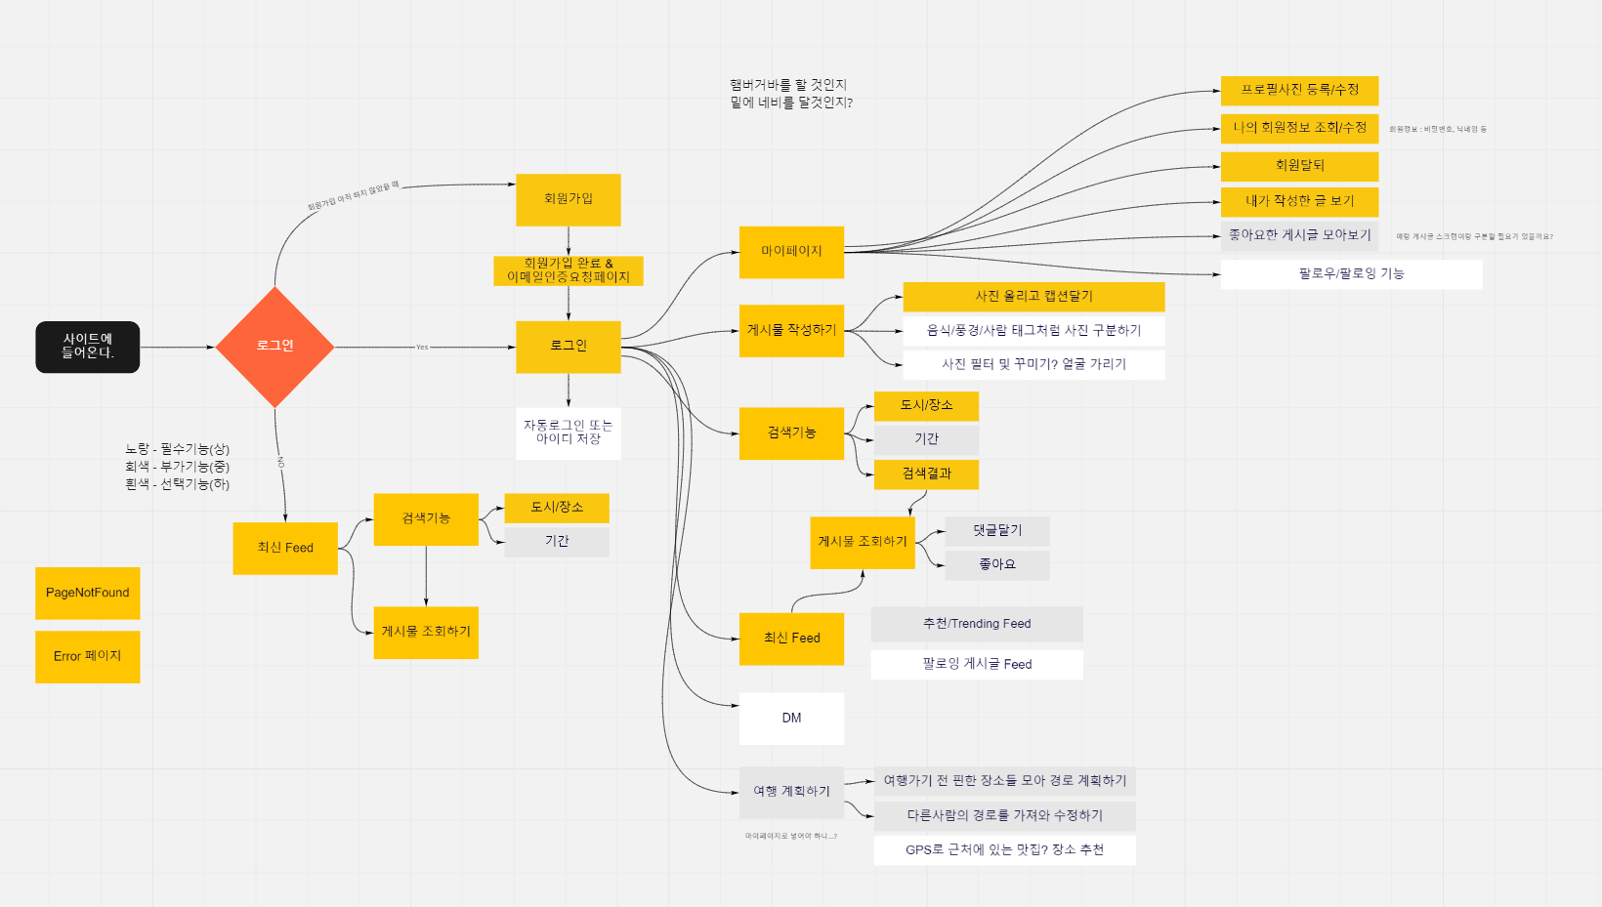
 |  |  |  |  |  | d
 |  |  | d
번호 | 서비스(메뉴) | 번호 | 필요 기능 | 기능 설명 | 비고 | 우선순위 | 1주차 |  |  |  |  |  |  | 2주차 |  |  |  |  |  |  | 3주차 |  |  |  |  |  |  | 4주차 |  |  |  |  |  |  | 5주차 |  |  |  |  |  |  | 6주차
 |  |  |  |  |  |  | 2022-01-10 | 2022-01-11 | 2022-01-12 | 2022-01-13 | 2022-01-14 | 2022-01-15 | 2022-01-16 | 2022-01-17 | 2022-01-18 | 2022-01-19 | 2022-01-20 | 2022-01-21 | 2022-01-22 | 2022-01-23 | 2022-01-24 | 2022-01-25 | 2022-01-26 | 2022-01-27 | 2022-01-28 | 2022-01-29 | 2022-01-30 | 2022-01-31 | 2022-02-01 | 2022-02-02 | 2022-02-03 | 2022-02-04 | 2022-02-05 | 2022-02-06 | 2022-02-07 | 2022-02-08 | 2022-02-09 | 2022-02-10 | 2022-02-11 | 2022-02-12 | 2022-02-13 | 2022-02-14 | 2022-02-15 | 2022-02-16 | 2022-02-17 | 2022-02-18 | 2022-02-19 | 2022-02-20
1 | 회원가입 | 1 | OAuth 회원가입 | 구글로 회원가입을 진행할 수 있음. |  | 2
 |  | 2 | 일반 회원가입 | 사용자의 (email/휴대폰 중 택1)에 인증 확인한다. |  | 1
 |  | 3 | 추가정보 입력 | 사용자의 나이, 이름, 주소, 전화번호, 계정 종류(학생/교사)를 입력한다. |  | 1
 |  | 4 | 관리자 권한 부여 | 결제를 통해 관리자 권한을 구매할 수 있도록 한다. |  | 4
2 | 로그인 | 1 | OAuth 로그인 | 구글로 로그인할 수 있다. |  | 2
 |  | 2 | 이메일 로그인 | 이메일 아이디로 로그인할 수 있다. |  | 1
 |  | 3 | 이메일 찾기 | 이메일 아이디를 찾을 수 있다. |  | 1
 |  | 4 | 비밀번호 찾기 | 비밀번호를 찾을 수 있다. |  | 1
 |  | 5 | 로그인 실패 및 처리 | 로그인 후 에러메세지 출력 또는 메인페이지로 이동한다. |  | 1
3 | 마이 페이지 | 1 | 프로필 사진 등록/수정 | 개별 프로필 사진 등록/수정 |  | 2
 |  | 2 | 회원 정보 수정 | 개인정보(ID, 이름, 학번, 이메일, 우편버놓, 주소, 휴대폰번호, 긴급연락처) 수정 |  | 1
 |  | 3 | 회원탈퇴 | 계정 삭제 |  | 1
 |  | 4 | 진로 | 워크넷 API를 활용하여 학생별 성향 및 직업선호도 조사 |  | 4
 |  | 5 | 결제정보/유효기간 | [교수] 결제를 통해 구입한 계정의 결제정보/유효기간 조회 |  | 4
4 | 로그아웃 | 1 | 로그아웃 | 로그아웃 |  | 2
5 | 메인페이지 | 1 | 학습 진행률 | 전체 학습 진행률을 확인할 수 있다. | 학생 | 1
 |  | 2 | 과제 제출률 | 학생들의 총 과제 제출률을 확인할 수 있다. | 교사 | 1
 |  | 3 | 캘린더 | 과제기한 및 시험일정을 캘린더 형식으로 확인할 수 있다. |  | 1
 |  | 4 |  | 활성화된 화상 수업에 입장할 수 있다. |  | 4
 |  | 5 | 공지사항 | 공지사항 CRUD |  | 1
6 | 화상 | 1 | 화상수업 퇴장 | 화상 수업에 퇴장을 할 수 있다. |  | 1
 |  | 2 | 설문 / 퀴즈 생성 | 설문 / 퀴즈를 생성할 수 있다. | 교사 | 2
 |  | 3 | 설문 / 퀴즈 작성 | 설문/퀴즈를 작성할 수 있다. | 학생 | 2
 |  | 4 | 실시간 채팅 | 실시간 채팅을 통해 소통할 수 있다. |  | 1
 |  | 5 | 반응하기 | 수업 중 손들기, 박수 등 리액션을 보여줄 수 있다. |  | 2
 |  | 6 | 캠(마이크) ON/OFF | 카메라/마이크를 ON/OFF 할 수 있다. |  | 1
 |  | 7 | 비디오 강제 중지 | 참가자의 비디오를 중지시킬 수 있다. | 교사 | 3
 |  | 8 | 마이크 강제 음소거 | 참가자의 비디오를 중지시킬 수 있다. | 교사 | 3
 |  | 9 | 화이트보드 | 화이트보드를 공유하여 수업 내용을 공유할 수 있다. | 교사 | 4
 |  | 10 | 반응하기(모션인식) | 수업 중 모션인식을 통해 손들기, 박수 등 리액션을 보여줄 수 있다. |  | 4
 |  | 11 | 화면공유 | 수업 중 화면을 공유할 수 있다. |  | 4
7 | 과제 제출 | 1 | 과제 전체 조회 | 과제들을 과제명,과제번호,과제설명으로 볼수 있다. | 학생 | 1
 |  | 2 | 파일 관리 | 과제 파일버튼으로 제출/ 수정/ 삭제 | 학생 | 1
 |  | 3 | 과제 제출률 그래프 | 과제의 진행 정도를 총 인원 수와 제출한 사람의 수로 알 수 있다. | 학생 | 1
8 | 알람 | 1 | 화상수업 알람 | 화상수업이 열리면 자동으로 알람을 보낸다 |  | 4
9 | 내 수업 | 1 | 전체 수업 조회 | 자신이 수업 받는 과목의 번호, 과목명, 교사, (교재다운) | 학생 | 1
 |  | 2 | 화상 수업 입장 | 조회된 화상 수업에 입장 | 학생 | 1
10 | 수업 관리 | 1 | 수업 개설 | 수업을 개설한다. | 교사 | 1
 |  | 2 | 수업 전체 조회 | 개설한 모든 수업을 조회한다. | 교사 | 1
 |  | 3 | 수업 삭제 | 수업을 삭제한다. | 교사 | 1
 |  | 4 | 멤버 관리 | 수업에 참여하는 학생을 추가/삭제한다. | 교사 | 1
 |  | 5 | 과제 관리 | 과제를 등록/수정/삭제한다. | 교사 | 1
 |  | 6 | 출결기록 | 출결에 필요한 접속기록을 볼 수 있으며 지각/결석인지 확인한다. | 교사 | 1
 |  | 7 | 화상개설 | 수업의 학생과 관리자에게 참여 권한이 있는 화상회의를 개설한다. | 교사 | 1
 |  | 8 | 공지사항 관리 | 공지사항을 생성/수정/삭제한다. | 교사 | 1
 |  | 9 | 교재 등록 | 수업에 필요한 교재 파일을 등록한다. | 교사 | 4
 |  |  |  |  |  | 기능 정의서
 |  |  |  |  |  | 플로우 차트
 |  |  |  |  |  | 와이어프레임
 |  |  |  |  |  | ERD
 |  |  |  |  |  | API
 |  |  |  |  |  | UCC 및 발표

